Raw data
https://www.cdc.gov.tw/Category/Page/rCV9N1rGUz9wNr8lggsh2Q

2021五月 |  |  |  | 本國籍感染人類免疫缺乏病毒者依危險因子統計表

危險因子 |  |  |  | 本月通報數 |  |  |  |  |  |  |  | 本年個案數 |  |  | 2020年個案數 |  |  | 2019年個案數 |  |  | 歷年累計個案數 ※1
 |  |  |  | 女 | 男 | 總計(%) |  |  |  |  |  | 女 | 男 | 總計(%) | 女 | 男 | 總計(%) | 女 | 男 | 總計(%) | 女 | 男 | 總計(%)
異性間不安全性行為 |  |  |  | 1 | 2 | 3 (3.23% ) |  |  |  |  |  | 11 | 34 | 45 (8.08% ) | 31 | 126 | 157 (11.3% ) | 40 | 159 | 199 (11.38% ) | 1159 | 5,253 | 6,411 (15.42% )
男男間不安全性行為 |  |  |  | 0 | 52 | 52 (55.91% ) |  |  |  |  |  | 0 | 439 | 439 (78.82% ) | 0 | 1161 | 1,161 (83.59% ) | 0 | 1481 | 1,481 (84.73% ) | 0 | 27,456 | 27,456 (66.04% )
注射藥癮者 |  |  |  | 0 | 0 | 0 (0% ) |  |  |  |  |  | 3 | 8 | 11 (1.97% ) | 1 | 22 | 23 (1.66% ) | 1 | 23 | 24 (1.37% ) | 925 | 6,204 | 7,129 (17.15% )
接受輸血感染 ※2 |  |  |  | 0 | 0 | 0 (0% ) |  |  |  |  |  | 0 | 0 | 0 (0% ) | 0 | 0 | 0 (0% ) | 0 | 0 | 0 (0% ) | 11 | 65 | 76 (0.18% )
母子垂直感染 |  |  |  | 0 | 0 | 0 (0% ) |  |  |  |  |  | 0 | 0 | 0 (0% ) | 0 | 0 | 0 (0% ) | 2 | 0 | 2 (0.11% ) | 18 | 18 | 36 (0.09% )
不詳 ※3 |  |  |  | 1 | 37 | 38 (40.86% ) |  |  |  |  |  | 1 | 61 | 62 (11.13% ) | 2 | 46 | 48 (3.46% ) | 2 | 40 | 42 (2.4% ) | 29 | 437 | 466 (1.12% )
總計 |  |  |  | 2 | 91 | 93 (100% ) |  |  |  |  |  | 15 | 542 | 557 (100% ) | 34 | 1,355 | 1,389 (100% ) | 45 | 1,703 | 1,748 (100% ) | 2142 | 39,433 | 41,575 (100% )

※1：含發病數 ※2：含53位1997年以前因輸血感染愛滋病毒之血友病人 ※3：不詳(尚在疫調中) ※4：性別以確診通報時之性別計算。

2018 12月統計
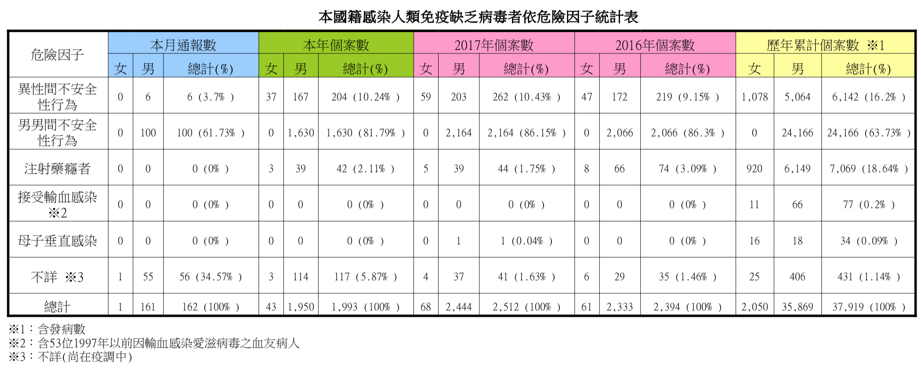

2015 12月統計
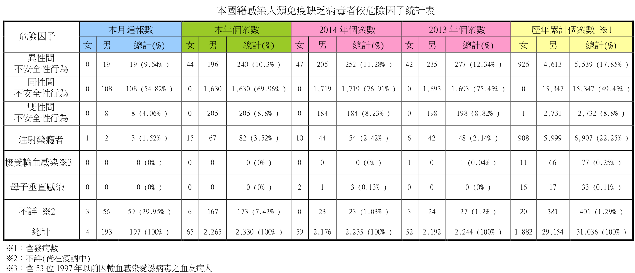

2012 12月統計
台灣地區本國籍感染人類免疫缺乏病毒者依危險因子統計表
危險因子 | 12月份通報數 |  |  | 2012年個案數 |  |  | 累積個案數※1
 | 女 | 男 | 總計 | 女 | 男 | 總計 | 女 | 百分比 | 男 | 百分比 | 總計 | 百分比
異性間 不安全性行為 | 4 | 17 | 21 | 52 | 252 | 304 | 791 | 46.34% | 4,138 | 18.36% | 4,929 | 20.33%
同性間 不安全性行為 | 0 | 104 | 104 | 0 | 1,485 | 1,485 | 0 | 0.00% | 10,151 | 45.05% | 10,151 | 41.88%
雙性間 不安全性行為 | 0 | 10 | 10 | 0 | 233 | 233 | 0 | 0.00% | 2,070 | 9.19% | 2,070 | 8.54%
注射藥癮者 | 1 | 3 | 4 | 14 | 67 | 81 | 871 | 51.03% | 5,815 | 25.81% | 6,686 | 27.58%
接受輸血感染※3 | 0 | 0 | 0 | 0 | 0 | 0 | 10 | 0.58% | 66 | 0.29% | 76 | 0.31%
母子垂直感染 | 0 | 0 | 0 | 0 | 1 | 1 | 14 | 0.82% | 16 | 0.07% | 30 | 0.12%
不詳※2 | 2 | 42 | 44 | 7 | 113 | 120 | 21 | 1.23% | 276 | 1.22% | 297 | 1.23%
總計 | 7 | 176 | 183 | 73 | 2,151 | 2,224 | 1,707 | 100.00% | 22,532 | 100.00% | 24,239 | 100.00%
※1：含發病數
※2：不詳(尚在疫調中)
※3：含53位1997年以前因輸血感染愛滋病毒之血友病人

台灣地區本國籍感染人類免疫缺乏病毒者依危險因子統計表
危險因子 | 12月份通報數 |  |  | 累積個案數※1
 | 女 | 男 | 總計 | 女 | 百分比 | 男 | 百分比 | 總計 | 百分比
異性間 不安全性行為 | 2 | 17 | 19 | 737 | 45.05% | 3,987 | 19.56% | 4,724 | 21.45%
同性間 不安全性行為 | 0 | 91 | 91 | 0 | 0.00% | 8,572 | 42.05% | 8,572 | 38.93%
雙性間 不安全性行為 | 0 | 16 | 16 | 0 | 0.00% | 1,768 | 8.67% | 1,768 | 8.03%
注射藥癮者 | 1 | 3 | 4 | 857 | 52.38% | 5,717 | 28.05% | 6,574 | 29.85%
接受輸血感染※3 | 0 | 0 | 0 | 10 | 0.61% | 66 | 0.32% | 76 | 0.34%
母子垂直感染 | 0 | 0 | 0 | 14 | 0.86% | 15 | 0.07% | 29 | 0.13%
不詳※2 | 2 | 32 | 34 | 18 | 1.10% | 259 | 1.27% | 277 | 1.26%
總計 | 5 | 159 | 164 | 1,636 | 100.00% | 20,384 | 100.00% | 22,020 | 100.00%
※1：含發病數
※2：不詳(尚在疫調中)
※3：含53位1997年以前因輸血感染愛滋病毒之血友病人。

工作表3
2021年度資料截至五月底, Pr表示族群佔母體數比例, N為族群觀察值個數
 | Pr_男男不安全性行為 | Pr_異性不安全性行為 | N_男男不安全性行為 | N_異性不安全性行為 | 母體總數 | 新冠疫情期間
2012 | 0.66771582734 | 0.13669064748 | 1485 | 304 | 2224 | No | 原始資料來源（衛福部疾管署）：
2013 | 0.75445632799 | 0.1234402852 | 1693 | 277 | 2244 | No | https://www.cdc.gov.tw/Category/Page/rCV9N1rGUz9wNr8lggsh2Q
2014 | 0.76912751678 | 0.11275167785 | 1719 | 252 | 2235 | No | 假設檢定：
2015 | 0.66314076485 | 0.097640358015 | 1630 | 240 | 2458 | No |  | t 檢定：兩個母體平均數差的檢定，假設變異數不相等
2016 | 0.86299081036 | 0.091478696742 | 2066 | 219 | 2394 | No |  |  | Pr_男男不安全性行為 | Pr_異性不安全性行為
2017 | 0.86146496815 | 0.10429936306 | 2164 | 262 | 2512 | No |  | 平均數 | 0.78680166785 | 0.10763245795
2018 | 0.81786251882 | 0.10235825389 | 1630 | 204 | 1993 | No |  | 變異數 | 0.0054709527316 | 0.00025649304316
2019 | 0.84725400458 | 0.11384439359 | 1481 | 199 | 1748 | 十二月 |  | 觀察值個數 | 10 | 10
2020 | 0.83585313175 | 0.11303095752 | 1161 | 157 | 1389 | Yes |  | 假設的均數差 | 0
2021 | 0.7881508079 | 0.08078994614 | 439 | 45 | 557 | Yes |  | 自由度 | 10
HIV染病比例(佔母體總數)年間趨勢
HIV染病人數年間趨勢
新冠疫情爆發
 |  |  |  |  |  |  |  | t 統計 | 28.379026653
 |  |  |  |  |  |  |  | P(T<=t) 單尾 | 3.4318668429E-11 | *** (1%顯著水準)
 |  |  |  |  |  |  |  | 臨界值：單尾 | 1.8124611228
 |  |  |  |  |  |  |  | P(T<=t) 雙尾 | 6.8637336857E-11 | *** (1%顯著水準)
 |  |  |  |  |  |  |  | 臨界值：雙尾 | 2.228138852
 |  |  |  |  |  |  |  | t 檢定：兩個母體平均數差的檢定，假設變異數不相等
 |  |  |  |  |  |  |  |  | N_男男不安全性行為 | N_異性不安全性行為
 |  |  |  |  |  |  |  | 平均數 | 1546.8 | 215.9
 |  |  |  |  |  |  |  | 變異數 | 233287.51111 | 5401.8777778
 |  |  |  |  |  |  |  | 觀察值個數 | 10 | 10
 |  |  |  |  |  |  |  | 假設的均數差 | 0
 |  |  |  |  |  |  |  | 自由度 | 9
 |  |  |  |  |  |  |  | t 統計 | 8.6144760673
 |  |  |  |  |  |  |  | P(T<=t) 單尾 | 6.0987671573E-06 | *** (1%顯著水準)
 |  |  |  |  |  |  |  | 臨界值：單尾 | 1.8331129327
Some Fact |  |  |  |  |  |  |  | P(T<=t) 雙尾 | 1.2197534315E-05 | *** (1%顯著水準)
1. 疫情期間HIV感染數大幅下降(不論男女) |  |  |  |  |  |  |  | 臨界值：雙尾 | 2.2621571628
2. 男男之間不安全性行為不論比例上或人數上遠超於異性是不爭之事實(假設檢定亦為統計顯著),即便在新冠爆發後佔比仍居高不下
3. 2015年度以前之統計“雙性間未計入男男間不安全性行為”且不詳者多為男同性戀，實際上之統計數及佔比可能更高

